記載例
申請様式３ 記載例

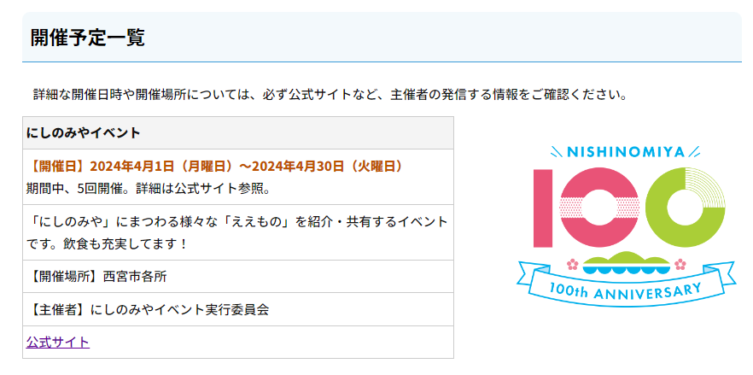
掲載 | 項目 | 文字数 | 入力欄
 | パートナーＩＤ （任意） ※ロゴマークの申請等で、既に交付されている場合 |  | N100-9999
○ | 事業・イベント名 （必須） ※冠不要・最大30文字まで | 9 | にしのみやイベント
○ | 開催初日 （必須） ※yyyy/mm/dd での記載 |  | 2024-04-01
○ | 開催最終日 （単日開催の場合は不要） ※yyyy/mm/dd での記載 |  | 2024-04-30
○ | 開催注記 （任意） ※開催に関する注意点 最大30文字まで | 20 | 期間中、5回開催。詳細は公式サイト参照。
○ | 概要 （必須） ※最大60文字まで | 46 | 「にしのみや」にまつわる様々な「ええもの」を紹介・共有するイベントです。飲食も充実してます！
○ | 開催場所 （必須） ※最大28文字まで | 5 | 西宮市各所
○ | 主催者 （必須） ※最大28文字まで（原則） | 14 | にしのみやイベント実行委員会
○ | 公式サイトＵＲＬ （必須） ※該当の事業やイベントの詳細が分かるページであること ※公式サイトがない場合は要相談 |  | https://www.nishi.or.jp/shisei/shinogaiyo/shunenjigyou/index.html
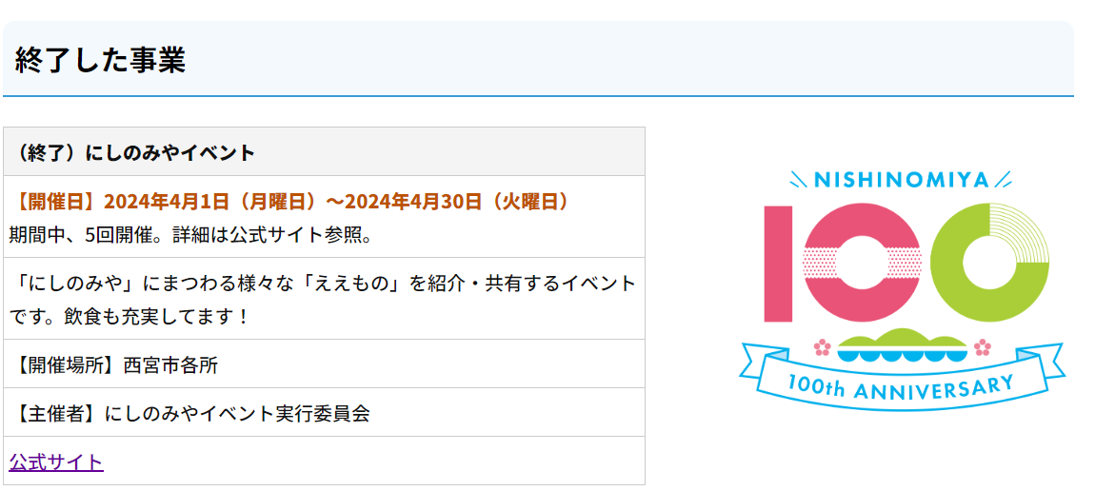
開催終了後は、同一ページ下部の「終了した事業」内に移動し、実績として引き続き掲載いたします
※終了した旨は強調します
 | 料金の有無 （必須） ※入場料や参加料等、事業の参加者に一律の費用負担があるかどうか |  | 料金なし
 | 掲載希望日 （任意） ※yyyy/mm/dd での記載 ※西宮市ホームページに掲載する希望日 ※特にない場合は空欄、別途連絡の場合は「未定」など |  | 未定 後日決まり次第連絡します
 | 西宮市の後援や関係部署名 （任意） ※政策推進課の周年事業チームは除く |  | 後援有り（○○課）、△△課と連携 など
 | 担当者 （必須） ※主に西宮市からの問い合わせ用 |  | 担当 太郎

